Quick Response
QUICK RESPONSE PDCA
VIM Data
 |  | Valeo / Contact name [1] |  | PRODUCT (Designation + Ref) [2] |  |  |  |  |  | ORIGIN [3] |  |  |  | Which LLC was already issued on similar problem? [21] |  |  |  | Supplier Incident Details
 |  | Ph BLOUIN SQA Manager +33 5 79 04 21 25 +33 6 34 02 61 22 |  | BCH W000095903 (+ all BCH GEN2 continious) |  |  |  |  |  | Warranty |  | Supplier | X | No LLC issued before |  |  |  | Supplier Incident number | VWS-W11CHA1-2402-002
 |  |  |  |  |  |  |  |  |  | 0km Return |  | Logistic |  |  |  |  |  | Valeo SRM Incident number | VWS-W11CHA1-2402-002
 |  |  |  |  |  |  |  |  |  | Internal |  | Project |  |  |  |  |  | Date of Valeo notification | 2024-02-08
 |  |  |  |  |  |  |  |  |  |  |  | Safety |  |  |  |  |  | Opened date & Time | 2024/02/08 - 12:35

 | WHAT IS THE PROBLEM ? > Use 5W + 2H to know what is the Current Situation ? |  |  |  |  |  |  |  |  |  |  |  |  | Did you detect any VARIABILITY during sorting ? [22]
 | 5W2H |  |  |  |  |  | CHARACTERIZATION |  |  |  |  |  |  |  | Real data of the detected VARIABILITY...? ( please identify the involved standards ) | Standard issue?[28] | Deployment issue?[29] | Enforcement issue?[30] | Factor(s) to include in FTA Occ or FTA Non Det
 | WHAT happened? [4] | Good situation : SCR VWS-W11CHA1-2307-S001 (for the transfert of Piste First Plastic and MNG3 from Sub Supplier SOPREC to Plasteel) submitted to Valeo and accepted with PQA opening for validation Bad situation : AVO have validate a new tool from VMI that have not be notified to Valeo through a Supplier Change Request in DMS Module of the SRM Portal. New tool is integrating a change of the puzzle (closing design of the brushbox => see pictures below) Standard : Supplier Quality Manual, Chapter II.5 Product & Process Change Management "The supplier has the obligation to communicate to VALEO Project / Productivity Buyer through SRM Portal (Deviation / SCR Module), any product or process change intention (design, manufacturing process, material, colour ...) prior to its implementation, in order to obtain approval from VALEO" |  |  |  |  | What is the difference between good and bad parts? [11] |  |  | Standard: Renwal of old tool by supplier and inform AVO if there is any change, In case of change AVO open an SCR in SRM, Bad part : Renwal of old tool by VMI and inform AVO ''New design was not presented by VMI to AVO'' , the new tooling is validated according to the same product drawing so no SCR was opened, OK Part: Renwal of old tool by supplier and inform AVO if there is any change, In case of change AVO open an SCR in SRM, |  |  |  | 1/ ... in the MACHINE SETTINGS [23] | NO

 | WHY is it a problem? [5] | it was a process change and a design change with not Valeo information and validation with a risk of issue on Valeo production lien and/or at final customer. New Design of the brushbox closing does'nt follow Valeo drawing. |  |  |  |  | Was part produced in the standard process? [12] |  |  | NA |  |  |  | 2/ ... in the OPERATIONS [24] | NO

 | WHEN detected [6] | 23/11/2023 |  |  |  |  | When was it manufactured at Supplier? [13] |  |  | SOP with the new tooling May 18th, 2023
 |  |  |  |  |  |  |  |  |  |  |  |  |  | 3/ ... in the QUALITY CONTROLS [25] | NO
 | WHO detected? [7] (name of operator) | P MOTHES |  |  |  |  | Who manufactured? [14] |  |  | VMI

 | WHERE detected? [8] | Valeo Skawina's laboratory (CT scan) |  |  |  |  | In which other application or processes product is used? [15] |  |  | GENII C |  |  |  | 4/ ... in the RAW MATERIAL [26] | NO

 | HOW detected? [9] | By comparison between failed brush boxes and IS brush boxes with scanner analysis |  |  |  |  | Are we capturing the defect when reinjecting product in normal process? [16] |  |  | NA
 |  |  |  |  |  |  |  |  |  |  |  |  |  | 5/ ...in the PROJECT ACTIVITY [27] Category applicable until SOP + 6 Months | NO
 | HOW MANY bad parts? [10] | 100% |  |  |  |  | Did a similar problem happen previously at customer or internally? [17] |  |  | NO

 | BAD PART [18] |  |  |  |  |  | GOOD PART [19] |  |  |  |  |  |  | WHAT ARE THE IMMEDIATE COUNTERMEASURES (24 hours)?
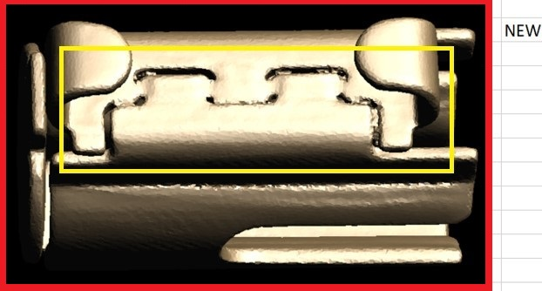
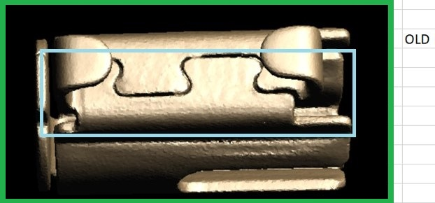

 |  |  |  |  |  |  |  |  |  |  |  |  |  | 1. IMMEDIATE COUNTERMEASURES IN SUPPLIER PERIMETER ? [31] |  |  | WHO |  | DATE | WHERE

 | SORTING ACTIVITY to protect customer [20]

 |  |  | Nb. NG Parts | Nb. Sorted |  | PPM |  |  | Sorting date | WHO |  | Identification OK parts |  | 2. IMMEDIATE COUNTERMEASURES IN VALEO LINE ? [32] |  |  | WHO |  | DATE | WHERE
 | -Results of sorting in Valeo Customer plant |  |  |  | = | '----' |  | PPM
 | -Results of sorting in Valeo |  |  |  |  | '----' |  | PPM
 | -Results of sorting in Other Valeo plants |  |  |  |  | '----' |  | PPM
 | -Results of sorting in Transport |  |  |  | = | '----' |  | PPM
 | -Results of sorting in Valeo Logistics platform |  |  |  |  | '----' |  | PPM
 | -Results of sorting in Supplier Logistics platform |  |  |  | = | '----' |  | PPM
 | -Results of sorting in Supplier plant |  |  |  | = | '----' |  | PPM
 | -Results of sorting in after-sales stocks |  |  |  | = | '----' |  | PPM
 | TOTAL SORTING |  | 0 | 0 | = | '----' |  | PPM

 | Production dates of sorted parts | From | To |  |  |  |  | First certified good shipment: |  |  | Label's Number |  | Date

 | Period of NG parts | Earliest NG part Date | Latest NG part Date |  |  |  |  |  |  |  | Identification OK parts / OK pallets

 | VALEO CAN DETECT THE DEFECT ON THE PRODUCTION LINE AT 100% (YES/NO) ? |  |  |  |  |  |  |  |  |  | If not, Supplier must set up a control at 100% on the Valeo line

StEDE3 Matrix
 | StEDE3 Workstation Assessment v2.5
 |  |  |  |  |  |  | 0

Supplier :
Plant location :
Assessment date : |  |  | StEDE3 ASSESSMENT RESULT : |  |  |  | 0/ 9
Workstation assessed :
Assessor / Company
Setter :
Operator : |  |  |  |  |  |  | For supplier self assesment activity, column to be assessed by:
Step 1 : 360° Variability Hunting |  |  | Step 2 : StEDE3 Matrix |  |  |  | Direct Manager of the user |  | Manager from an other APU/Department

Silent Workstation observation for 10/15 min, to detect any potential Variability related to : - machine settings - operator activities - quality controls |  |  | StEDE3 Matrix Excellence Through Standards |  |  |  | EXISTING ? | DEPLOYED ? How were the users trained to apply this STANDARD ? ( including their Direct Manager if not the trainer ) | ENFORCED ? What is the Direct Manager of the users doing to ensure the strict and continuous EXECUTION of this STANDARD ?
 |  |  |  |  |  |  | Clear, Visible, Quantified, Doable. | Respected by users. Can be explained by users. | The Direct Manager checks on genba the respect of the standards and in case a gap is found an action is defined
 |  |  | For a given Process / Workstation : Are StANDARDS for… | … Set-up Parameters … |  | Parameters list, values and limits and necessary work instructions to set the machine/workstation up for production of the selected part number (to be compared with those used during the FDPR / IS) |  |  |  | 
 |  |  |  | ... Work Instructions … |  | Instructions defining how to operate the station safely, to produce parts, and how to maintain the equipment. |  |  |  | 
 |  |  |  | … Quality Controls … |  | Activities to control the quality of the operation or of the product after transformation to ensure only good parts are transferred to the next station |  |  |  | 

 | Conclusion :

Step 3 : Findings
StEDE3 Matrix Excellence Through Standards |  | EXISTING ? | DEPLOYED ? | ENFORCED ? |  | "Reduction of the variability in our processes, being production or administrative, is key to ensure the sustainability of any continuous improvement"
0 / 9 |  | Clear, Visible, Quantified, Doable. | Respected by users. Can be explained by users. | Audited by direct manager on Genba at a frequency defined based on frequency of usage of standard. | Category (Ex / Dep / Enf) | Findings and next steps |  |  | Owner | Date | Status | Is FMEA update required ? Yes / No | If "Yes", done date
For a given Process / Workstation : Are StANDARDS for… | ...Set-up Parameters … | 0 | 0 | 0 |  | Finding #1 : Next step :

 |  |  |  |  |  | Finding #2 : Next step :

 |  |  |  |  |  | Finding #3 : Next step :

 | ... Work Instructions … | 0 | 0 | 0 |  | Finding #1 : Next step :

 |  |  |  |  |  | Finding #2 : Next step :

 |  |  |  |  |  | Finding #3 : Next step :

 | ...Quality Controls … | 0 | 0 | 0 |  | Finding #1 : Next step :

 |  |  |  |  |  | Finding #2 : Next step :

 |  |  |  |  |  | Finding #3 : Next step :

 | VALEO signature |  |  |  |  |  | SUPPLIER signature

